상품제안서
날개없는선풍기/휴대용선풍기 미니선풍기 핸디선풍기 손선풍기-USB//충전식 | 상품코드: F25581

 |  |  |  |  |  |  | 02-412-0044 | www.easy1.co.kr
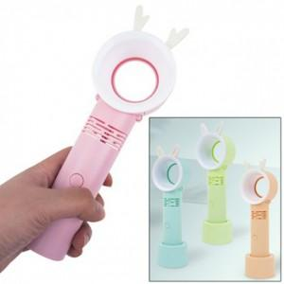

【상세/제작정보】 | 인쇄문의

【인쇄/포장옵션】 | 실크 / 포장지포장

【공급단가】 | 수량 | 100~ | 300~ | 500~ | 1,000~ | 3,000~
*VAT별도 | 단가 | 9,970원 | 9,810원 | 9,570원 | 9,330원 | 9,170원

【상품 URL】 | https://dev.easy1.co.kr:443/src/goods_detail.php?gdno=25581

